画面レイアウト
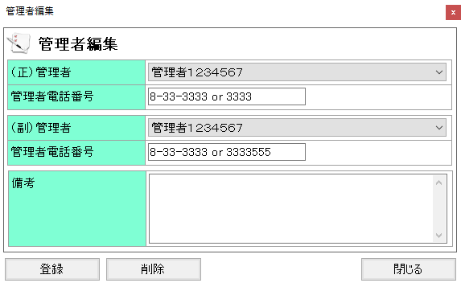
概要
車両の管理者連絡先の管理を行う

画面レイアウト

 | KKF03210 | 管理者編集

